全会計 予算規模の推移
 | ２ 全会計 予算規模の推移 合併後（H20～R04）
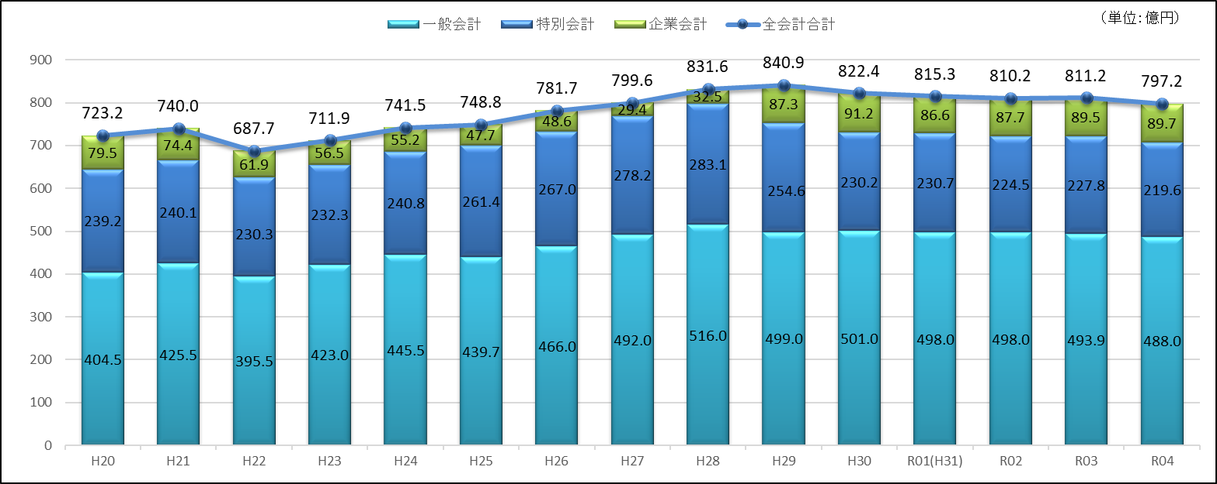

 | ＜全会計当初予算額の推移＞ | (単位:百万円)

◎全会計の予算規模は、過去８番目の規模（対前年比 13億9,937万3千円、1.7％の減）

